Закупка cronier-mac
Фото | Наименование | Цена | Кол-во | Сумма
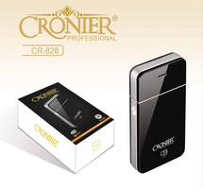 | CR-826 | 300.00 | 3 | 900.00
 | CR-9096 | 550.00 | 3 | 1,650.00
 | CR-123 | 1,100.00 | 2 | 2,200.00
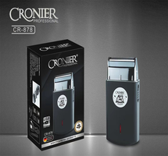 | CR-878 | 600.00 | 1 | 600.00
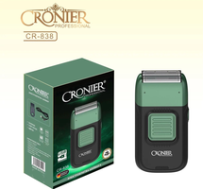 | CR-838 | 900.00 | 1 | 900.00
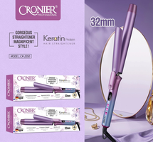 | CR-2050 | 750.00 | 1 | 750.00
Итого: 6 позиций |  |  | 11 | 7,000.00

